关系图
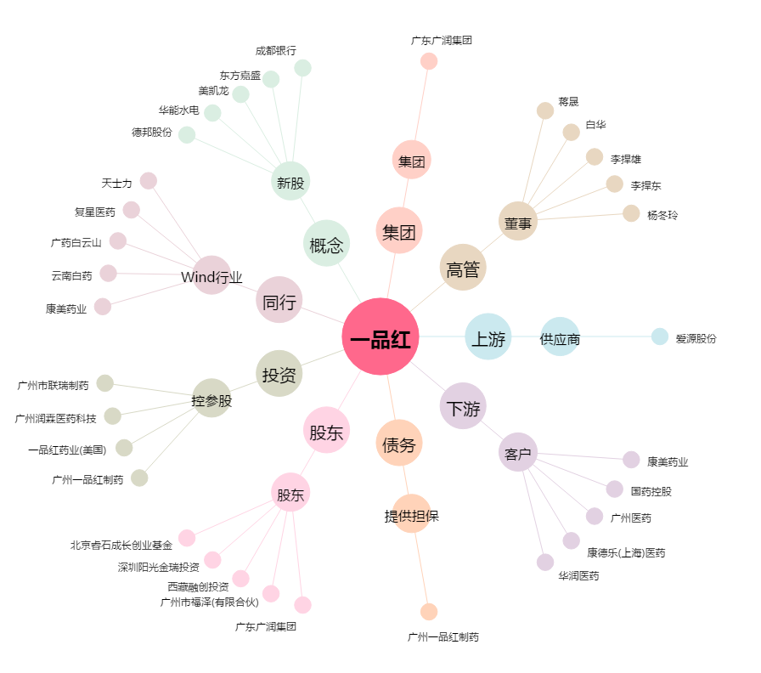
一品红[300723.SZ] - 关系概览图

